Hoja1
Algoritmo | Descripcion | Ejemplo | Grafico
DFS (Depth-First Search) | Explora el grafo lo más profundo posible antes de retroceder. | Resolver un laberinto.
BFS (Breadth-First Search) | Explora todos los vecinos de un nodo antes de pasar a los siguientes. | Encontrar el camino más corto en un laberinto. | 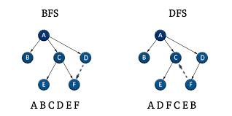
Dijkstra | Encuentra el camino más corto desde un nodo a todos los demás en un grafo con pesos no negativos. | Ruta más rápida en una red de carreteras. | 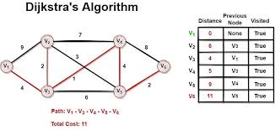
Prim | Encuentra el árbol de expansión mínima en un grafo no dirigido con pesos. | Red de tuberías de costo mínimo. | 
Kruskal | Encuentra el árbol de expansión mínima uniendo nodos por el menor peso. | Red de carreteras de menor costo. | 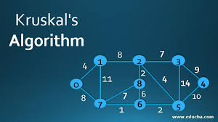
Floyd-Warshall | Encuentra los caminos más cortos entre todos los pares de nodos. | Distancias más cortas entre ciudades. | 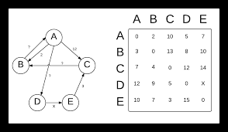
Bellman-Ford | Encuentra el camino más corto en un grafo con pesos negativos. | Ruta económica con descuentos. | 